データ版について
 |  |  | 21/9/14版
《各種注文用紙》

 | A. 教室用教材 | 教室用教材として使うフラッシュカードや講師用のワークブックなど
 | B. ホームワーク教材・その他 | 生徒様にご購入していただくホームワーク教材やクラスで使うステッカーなど 価格は姉妹校様価格（S校価格、PLSにお支払いいただく価格）と定価（生徒様価格）があります
 | D. PLS Click | 各種PLS Click: 複数クラス分の教材をご注文の場合は、シートを複製してご注文ください
 | E. PLS Click Listen | 各種PLS Click Listen: 複数クラス分の教材をご注文の場合は、シートを複製してご注文ください
 | F. PLS Click Flash | PLS Click Flashの契約お申込用紙です。1年間、または1か月単位でのご契約です ご契約の際は、必ず「F-2: CF確認書」をご確認の上、ご署名いただいたものをPLS本部事務局まで送付 （契約書となりますので、こちらの注文書のみ印刷をしていただき、ご署名いただいたものをFax、郵送、もしくはスキャン（写真）してくださいますようお願い致します）

 | （C. PLS Click/Click Listen価格表) | DとEの用紙には価格が記載されていないため、価格表を別途収録。データ版のDとEに購入教材を入力していただくと金額が表示されますが、姉妹校価格のみとなっておりますので、定価につきましては、こちらをご覧ください

《ご注文方法・注意点》

★ PLS Click、Click Listenのご注文方法につきましては、「C. Click, CL価格」シートをご覧ください

1. Fax: 教材注文用紙（PDFファイル・PLSウェブサイトでダウンロード可）を印刷し、必要事項記入後、Faｘ（03-5306-5738）でＰＬＳ本部事務局まで送付
 | ※ こちらのデータ版にご注文内容をご入力いただいたものをFaxでお送りいただくことも可能ですが、プリンターやFaxによってはカラーの部分が見づらくなる可能性がございますので、メールで送付いただけると幸いです

2. メール: こちらのＥｘｃｅｌファイルシートに必要事項入力後、メール（kyozai@pls-pec.co.jp）に添付しPLS本部事務局まで送付

◆ 色のついているセルに必要事項を記入
 | ◇ 各シート、それぞれの色がついているセルにご入力（もしくはプルダウンによる選択、チェックマークボックスの選択）ができるようになっていますので、必要事項をご記入ください。（講師アカウント登録名記入はグレーのままのセルにご記入ください）
 | ◇ シートは、計算式などが崩れないように「シートの保護」をかけています。パスワードは設定しておりませんので、シートの保護によってうまく記入ができない、セル内の文字がきちんと表示されないなどございましたら、保護を解除して、ご記入ください。（ホーム＞書式＞シートの保護の解除）

◆ ご注文日時の記入
 | ◇ ファイルを添付していただくメールに、ご注文以外のシートも付けた状態でデータをお送りいただく場合、メール本文にご注文いただくシート名、もしくは教材種類（例: 「AとD」、「ホームワーク教材とClick」）をご記入いただけると助かります。
 | ◇ 送付していただくデータに古いご注文内容が残っている場合は、「ご注文日時」を見て、古いご注文か新しいご注文かを判断します。二重注文防止のため「ご注文日時」の記入は必ずお願い致します。

◆ 注文する教材のシートのみのファイルを作成、または、注文ごとに新しいファイルを作成する場合の注意
 | シートの複製を行う際に、下記以外の方法で行うと複製方法によってはページ内のフォームが崩れたり、保護機能や計算式などが正しく機能しなくなる場合がございますので、ご注意ください
 | ◇ Excelファイルにご注文を入力し、不要なシートを削除し、名前を付けて保存
 | ◇ 注文に使うシートをコピーして、新しいExcelファイルに貼り付ける場合は、下記の方法をお試しください

右クリック
 | 注文用紙の複製方法
 | 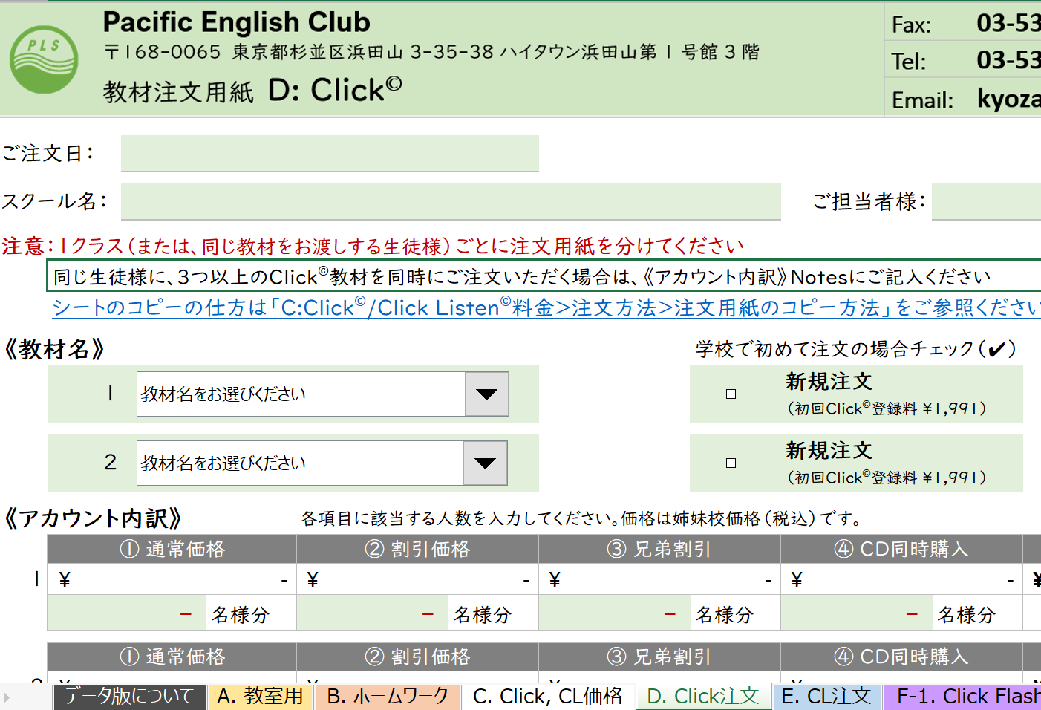 |  | 1. 複製したいシートのタブの上で右クリックをします。 （例：「D: Click注文」の複製）
 | 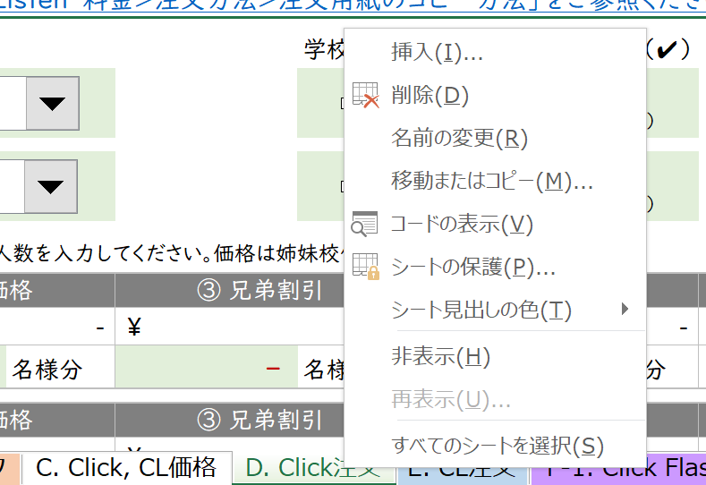 |  | 2. 右クリックをして表示されるオプションの中から「移動またはコピー」を選択します。
 | 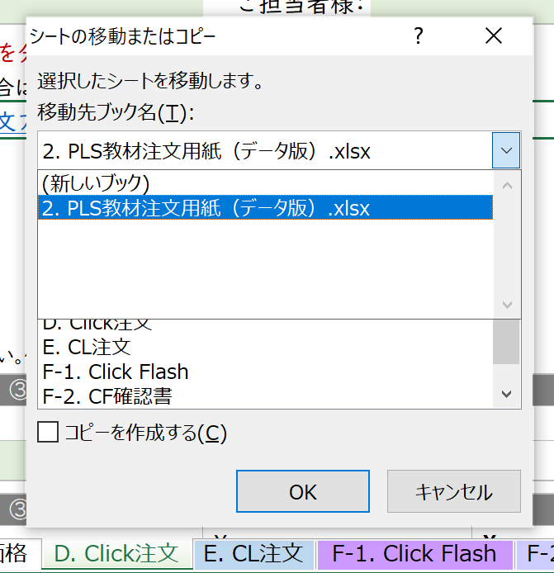 |  | 3. 移動先ブック名からコピーしたシートを貼り付けたいファイルを選択します ◆「2. PLS教材注文用紙（データ版）」➡ こちらのファイルに新しいシートが追加されます（PLS Click、Click Listenの注文人数が30人以上の場合や複数教材をご注文の場合など、一つのファイルに複数の同じシートを作成したい場合） ◆「（新しいブック）」➡ 選択したシートのみの新しいファイルが作成されます ◆ その他 ➡ パソコン上で既に開いているExcelファイルが表示されます。貼り付けたいExcelファイルがある場合は、予め開いておくと作業がスムーズです
 | 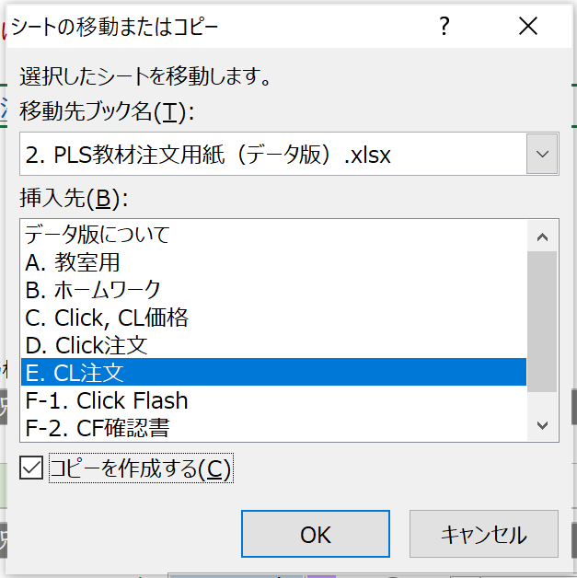 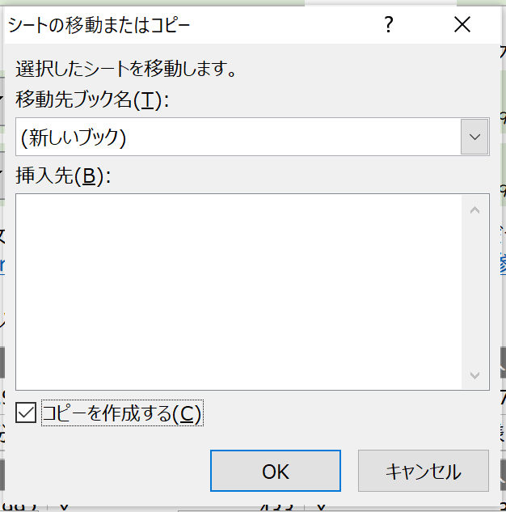 |  | 4. コピーしたシートを挿入する場所を選択し、「コピーを作成する」をチェックします ◆手順３で「（新しいブック）」選択➡ 新しいファイル内にシートが1枚もないため、左図のように挿入先は空欄となりますので、「コピーを作成する」にチェックだけ入れます（左図：左） ◆既存ファイル選択➡ ファイル内のシート名が表示されます。選択したシートの左隣に新しいシートが挿入されます（左図：右 「E. CL注文」シートの左隣に新しいシートを作成したい場合）
 |  |  | ５．新しいシートが作られました ◆「2. PLS教材注文用紙（データ版）」➡ 手順4で指定した場所に新しいシート（コピーしたファイル名＋（２））が作成されました（左図：上） ◆「（新しいブック）」➡ 選択したシートのみの新しいファイルが作成されました。ファイル名がBook1となっているので、名前を付けて保存します（左図：下）

C. Click, CL価格
 |  |  |  |  |  |  |  |  |  | 24/03/08版
《ページ内容》 |  | 項目をクリックしていただきますと、移動できます。各項目右端に表示される「ページトップへ戻る」でこのセルに戻ります

 | 1．登録料/契約料： |  | PLS Click、Click Listen導入時などの登録料のご案内
 | 2. PLS Click料金表： |  | PLS Clickの料金表（通常価格、特別割引、兄弟割引、CD同時購入）
 | 3. PLS Click Listen料金表： |  | PLS Click Listenの料金表（通常価格、兄弟割引、CD同時購入、ワークブックのみ）
 | 4. ご注文方法： |  | 教材のご注文方法や注文時の注意点のご案内
 | データ版ファイルの複製方法
 | 5. ご注文の流れ: |  | ご注文から生徒様にPLS Clickをお渡しするまでの流れのご案内

《PLS Click/Click Listen登録料/Click Flash契約料》 |  |  |  |  |  |  |  |  | ページトップへ戻る

 | 項目 | 料金（税込） | 備考
 | スクール登録料 | ¥2,597 | スクールアカウントの登録手数料としてPLS Click、Ｃｌｉｃｋ Listen、Click Flashのいずれかを初めて導入される際にお支払いいただきます。（PLS Click、Ｃｌｉｃｋ Listen、Ｃｌｉｃｋ Listen共通） スクールアカウントでは、ご登録いただいたPLS Ｃｌｉｃｋ、Ｃｌｉｃｋ Listenのご利用とご登録いただいた生徒様全員の情報（利用可能なPLS Click、Clickの利用状況、チャレンジのスコア等）をご確認いただけます。 生徒様アカウントのご登録手続き完了後に、スクールアカウントで担当講師やクラス時間のご登録をお願い致します。未登録の場合、講師アカウントで担当の生徒様情報の確認ができません。また、生徒様の利用状況（１週間に聞いた回数）のリセットのタイミングが実際のクラスの時間に反映されませんので、ご注意ください。
 | 講師用 アカウント登録料 | ¥509 | 講師別のアカウント登録手数料（１名様分）です。スクールアカウントで振り分けられた担当生徒のアカウント情報を確認することができます。登録をご希望の場合は、注文用紙（登録者名欄）、もしくはメールにて、登録講師名をお知らせください。尚、登録講師の交代をご希望の場合は、別途料金は発生致しませんので、該当講師名をお知らせください。
 | 各PLS Click登録料 | ¥1,991 | 各PLS Clickをスクールで初めて導入される際にお支払いいただきます。
 | 各PLS Click Listen 登録料 | ¥550 | 各PLS Click Listenをスクールで初めて導入される際にお支払いいただきます。

 | PLS Click Flash | クラスやオンラインレッスンでご利用いただけるPLS Click Flashは、アカウントごとの期間（1年・1カ月単位）契約となります。2アカウント目以降は、割引料金でのご提供となります。スクール登録や講師用アカウント登録のご登録がまだの場合は、別途上記の費用が発生致しますので、ご了承ください。下記の費用はお申込後、一括払いをお願い致します。また、契約解除の場合は最終契約付きの20日まで（3月末で解約＝3月20日までの通知）にお知らせください。連絡がない場合は、自動更新となります。
 | PLS Click Flash 1年間契約（年額） | 1つ目のアカウント | ¥26,400 |  | PLS Click Flashの1年間の契約料（1アカウントごと）です。
 |  | 2つ目以降 | ¥13,200
 | PLS Click Flash 1か月契約（月額） | 1つ目のアカウント | ¥2,750 |  | PLS Click Flashの1か月の契約料（1アカウントごと）です。短期間のオンラインレッスン用やトライアル用としてご活用ください。
 |  | 2つ目以降 | ¥1,650

《PLS Click料金表》 |  | 価格はすべて税込 |  |  |  |  |  |  | ページトップへ戻る

 | 教材名 |  | ① 通常料金 |  | ② 割引価格 |  | ③ 兄弟割引 |  | ④ CD同時購入
 |  |  | S校価格 | 定価 | S校価格 | 定価 | S校価格 | 定価 | S校価格 A: ①＋\４６８ Ｂ～D: ①+\1,403 | 定価 A: ①＋\550 Ｂ～D: ①+\1,650
 | 9th Rank |  | ¥2,805 | ¥3,300 | ¥1,992 | ¥2,343 | ¥433 | ¥509 | ¥3,273 | ¥3,850
 | 8th Rank
 | 7th Rank
 | 6th Rank
 | 5th Rank
 | Daily Expressions Set A (DE A) |  | ¥5,657 | ¥6,655 |  |  |  |  | ¥7,060 | ¥8,305
 | Daily Expressions Set B (DE B)
 | Alphabet & Calendar |  | ¥5,358 | ¥6,303 |  |  |  |  | ¥6,761 | ¥7,953
 | Question / Answer Set A (Q/A A) |  | ¥5,937 | ¥6,985 |  |  |  |  | ¥7,340 | ¥8,635
 | Question / Answer Set B (Q/A B)
 | Q/A B --Workbook A & B （2冊）* |  | ¥6,629 | ¥7,799 | ¥2,684 | ¥3,157 | ¥1,125 | ¥1,323 | ¥8,032 | ¥9,449
 | --Workbook A / B（1冊）* |  | ¥6,283 | ¥7,392 | ¥2,338 | ¥2,750 | ¥779 | ¥916 | ¥7,686 | ¥9,042

 | ① 割引価格： PLS Clickのみをご購入の場合の通常価格（D. Q/A B Workbookセットのみ PLS Click+Workbook）
 | ② 割引価格： 既に同教材のCDセット教材を、ご本人、もしくはご兄弟がお持ちの場合の特別料金
 | ③ 兄弟割引： ご兄弟が、既に同じPLS Clickをご利用いただいている場合の特別料金
 | 生徒アカウントは個人宛に発行され、利用状況（クラススケジュール、利用回数、チャレンジのスコア）等の情報が管理されるため、ご兄弟で同じPLS Click教材をご利用いただく場合も、各々のアカウントでのご利用をお願いしています。
 | ④ CD同時購入: インターネット環境がない場所でも利用できるようPLS ClickとCDセットを同時にご購入される場合の料金
 | Rank Clickは、PLS Clickのアカウント登録とCDのセット、その他のホームワーク教材は、PLS Clickのアカウント登録とCD、手持ちカードのセットとなります。

 | *Q/A B with Workbook: PLS ClickとWorkbookを合わせてご注文いただく場合の価格です。Workbookのみを後日、ご注文いただく場合は「B. ホームワーク教材・その他」にて、ご注文ください

《PLS Click Listen料金表》 |  |  | 価格はすべて税込 |  |  |  |  |  | ページトップへ戻る

 | 教材名 |  | ① 通常料金 |  | ② 兄弟割引 |  | ③ CD同時購入 |  | ④ ワークブック（シート）のみ
 |  |  | S校価格 | 定価 | S校価格 | 定価 | S校価格 ①＋\255 | 定価 ①+\300 | S校価格 | 定価
 | A. 音源 ＆ ワークブックシート: ワークブック・シート教材は、生徒様に書き込んで学習していただくため、ご兄弟が既に同教材をご購入いただいている場合も、新たにワークブックのご購入をお願いしています。ご兄弟が同教材のCDセット教材をお持ちで、引き続き音源をCDでご利用いただく場合は、ワークブックのみのご購入（④）が可能です。
 | Listen Up! A & B* （2冊） |  | ¥2,618 | ¥3,080 | ¥2,242 | ¥2,638 | ¥3,128 | ¥3,380 | ¥1,772 | ¥2,038
 | --Listen Up! A / B （1冊） |  | ¥1,309 | ¥1,540 | ¥1,121 | ¥1,319 | ¥1,564 | ¥1,840 | ¥886 | ¥1,019
 | Pera Pera Daruma 1 (Boy / Girl) |  | ¥1,683 | ¥1,980 | ¥676 | ¥795 | ¥1,938 | ¥2,280 | ¥421 | ¥495
 | Pera Pera Daruma 2
 | Sounds of English |  | ¥1,870 | ¥2,200 | ¥1,190 | ¥1,400 | ¥2,125 | ¥2,500 | ¥935 | ¥1,100
 | Comparative Logic A & B |  | ¥2,251 | ¥2,648 | ¥1,955 | ¥2,300 | ¥2,506 | ¥2,948 | ¥1,700 | ¥2,000
 | Words Words Words Vol. 1 |  | ¥1,559 | ¥1,834 | ¥1,105 | ¥1,300 | ¥1,814 | ¥2,134 | ¥850 | ¥1,000
 | W. W. W. Vol. 2
 | W. W. W. Vol. 3
 | B. 音源 ＆ 教材: 書き込まずにご利用いただけるテキストや手持ちカード等の教材と音源のセットです。そのため、ご兄弟が既に同教材のCDセットを ご購入いただいており、引き続き音源をCDでご利用いただく場合は、新たにご購入いただく必要はありません。その場合、Oppositesのワークブックのみご購入（④）いただけます。CDではなく、新たにPLS Click Listenに変更したいという場合は、音源のみのご購入、音源とワークブックのみ（②）が可能です。
 | Double Action Verb Stories |  | ¥1,559 | ¥1,834 | ¥255 | ¥300 | ¥1,814 | ¥2,134 | ¥- | ¥-
 | Kanji English 1 |  | ¥1,776 | ¥2,090 | ¥255 | ¥300 | ¥2,031 | ¥2,390 | ¥- | ¥-
 | Ormandy's Opposites |  | ¥5,358 | ¥6,303 | ¥255 | ¥300 | ¥5,613 | ¥6,603 | ¥- | ¥-
 | --Workbook A & B（2冊） |  | ¥6,667 | ¥7,834 | ¥1,564 | ¥1,840 | ¥6,922 | ¥8,143 | ¥1,309 | ¥1,540
 | --Workbook A / B （1冊） |  | ¥6,013 | ¥7,073 | ¥910 | ¥1,070 | ¥6,268 | ¥7,373 | ¥655 | ¥770
 | Trialogs |  | ¥3,478 | ¥4,092 | ¥255 | ¥300 | ¥3,733 | ¥4,392 | ¥- | ¥-
 | C. 音源のみ: ワークブックやテキスト等が付属しない音源のみの教材です。
 | Primary English |  | ¥1,963 | ¥2,310 | ¥255 | ¥300 | ¥2,218 | ¥2,610 | ¥- | ¥-
 | D. 音源 & テキスト & ワークブック: ご兄弟が既にテキストをお持ちの場合、ワークブックと音源のみのご購入（②）となります。尚、CDでのお取り扱いはございません。
 | Animal Action |  | ¥3,180 | ¥3,740 | ¥1,309 | ¥1,540 | ¥- | ¥- | ¥- | ¥-

 | ① 割引価格： PLS Click Listenと付属教材（ワークブック、テキスト、手持ちカード 等）を合わせてご購入の場合の通常価格。同教材のCD教材と同じ価格
 | ② 兄弟割引： ご兄弟が、既に同教材のCD教材、またはPLS Click Listenをご購入いただいており、ご本人が新たにPLS Click Listenを利用される場合の価格
 | A & D ＝ 音源＋ワークブック： PLS Click Listenのアクセス権の発行と新しいワークブック
 | B & C = 音源： PLS Click Listenのアクセス権の発行 （テキストや教材はご兄弟が既にお持ちのものをご利用）
 | ③ CD同時購入: インターネット環境がない場所でも利用できるようPLS Click ListenとCD、付属教材のセットを同時にご購入される場合の価格
 | （CDセット価格（＝①）＋￥２５５/\300）
 | ④ ワークブックのみ購入： 既にお持ちのCDを引き続き利用するため、ワークブックのみをご購入する場合の価格

 | *Listen Up! A & B: AとBの音源２種類のセットになりますので、「③ CDと同時購入」価格は、Ｓ校価格：\２５５×２枚＝\510、定価：￥３００×２枚＝￥６００と①の合計金額になります
 | **Ormandy’s Opposites: Workbookのみを後日、ご注文いただく場合は「B. ホームワーク教材・その他」にて、ご注文ください

《ご注文方法》 |  |  |  |  |  |  |  |  | ページトップへ戻る

 | 1. Fax: 教材注文用紙「D. Click注文用紙」、「E. Click Listen注文用紙」（PDFファイル・PLSウェブサイトでダウンロード可）を印刷し、必要事項をご記入後、Faｘ（03-5306-5738）でＰＬＳ事務局まで送付
 | ◆ 複数のPLS Click、Click Listenを同じ生徒様（クラス）に出す場合
 | 該当する教材すべてにチェックマーク（✔）、複数同時注文の場合は数字をご記入ください。３つ以上の場合は、Notes欄に内訳をご記入ください
 | ◆ １０名様以上、同時注文をする場合
 | 「D: Click注文用紙（追加人数分）」をご利用ください。その際、他校や他の教材のご注文との混同を防ぐため、再度スクール名、教材名、注文用紙枚数（登録者名欄右端の「＿枚目/＿枚中」）のご記入をお願い致します。

 | 2. メール: Ｅｘｃｅｌファイル（PLSウェブサイトでダウンロード可）の「D. Click注文」、「E. Click Listen注文」シートに必要事項をご入力後、メール（kyozai@pls-pec.co.jp）に添付しPLS事務局まで送付
 | ◆ 複数のPLS Click、Click Listenを同じ生徒様（クラス）に出す場合
 | ２つまでは《教材名》のプルダウンから該当する教材をお選びください。３つ以上の場合は、《アカウント内訳》の「Notes:」欄にご記入ください（3つ以上の教材は内訳欄の金額に反映されませんが、ご了承ください）
 | ◆ 同じファイルを繰り返しご利用される場合の注意
 | --送付していただくデータに古いご注文内容が残っている場合は、「ご注文日時」を見て、古いご注文か新しいご注文かを判断します。二重注文防止のため「ご注文日時」の記入をお願い致します。
 | --Click、Click Listenの教材を2種類同時にご注文いただいた後、同じシートに新しいデータを入力してご利用いただく場合、2つ目の教材がない場合は「教材をお選びください」を選択してください。
 | ◆ 3０名様以上、同時注文をする場合
 | シートを複製してご利用ください。30名様以上のご登録の場合は、他の教材のご注文との混同を防ぐため、複製シートに再度、教材名をご入力ください。（アカウント内訳は未記入でも結構です）但し、複製方法によってはページ内のフォームが崩れたり、保護機能や計算式などが正しく機能しなくなる場合がございますので、下記「C: C/CL注文方法」シートの「注文用紙の複製方法」をご参照ください

右クリック
 | 注文用紙の複製方法 |  |  |  | ページトップへ戻る |  | D. Click注文へ戻る |  | E. CL注文へ戻る
 |  |  |  | コピーしたいファイルのタブの上で右クリックをします。 （左図は「D: Click注文」のシートを複製する場合）
 |  |  |  | 右クリックをして表示されるオプションの中から「移動またはコピー」を選択します。
 |  |  |  | 挿入先で、どこに新しいシートを挿入したいかを選択します。ここで選んだシートの左隣に新しいシートが挿入されます。（左図のように選択すると、「D. Click注文」シートの右隣に新しいシートが挿入されます） 「コピーを作成する」にチェックマークを入れ、OKをクリックします。 新しいファイルを作成する場合: 移動先ブック名から「（新しいブック）」を選択すると、選択したシートのみの新しいファイルが作成されます。 パソコン上で既に開いているExcelファイルにコピーしたシートを貼り付ける場合は、開かれているファイルも移動先ブック名のオプションとして表示されますので、そのファイルを選択してください。
 |  |  |  | 「D. Click注文（２）」のシートが作成されました。こちらのシートに、別のPLS Click教材、もしくは追加の生徒様をご入力ください。

《ご注文の流れ》 |  |  |  |  |  |  |  |  | ページトップへ戻る

 | 1. PLS ⇨ 姉妹校様： | ご注文受領後、通常２営業日程度でご注文いただいた生徒様のユーザーIDとパスワードをメールにてお知らせ、またPLS Click Listenで付属教材がある場合やCD教材の同時購入の場合は、その教材を送付致します。
 | 2. 姉妹校様 ⇨ 生徒・保護者様： | ご注文教材に応じた「ご利用の手引き」のひな型（スクールご登録時にデータをお渡し）に、生徒様のユーザーIDとパスワードを入力したものを生徒・保護者様にお渡しください。PLS Click Listenで付属教材がある場合は、その教材もあわせてお渡しください。 スクールアカウントにて、ご登録いただいた生徒様の講師・クラススケジュール情報をご入力ください。ご入力いただくことで、初めて生徒様の利用状況（１週間に聞いた回数）リセットのタイミングが正しく反映され、担当講師アカウントで生徒情報が閲覧できるようになります。

